المؤشرات الكلية

سوق العراق للاوراق المالية
جلسة الثلاثاء 2026/3/24 |  |  |  | تقرير أسعار الأسهم المتداولة لسوق العراق للأوراق المالية
الجلسة (51)
الاسهم المتداولة المدرجة و OTC |  |  | 564,575,131 |  |  | قيمة الأسهم المتداولة المدرجة و OTC |  | 629,365,963 |  |  | صفقات الشركات المدرجة وOTC | 803
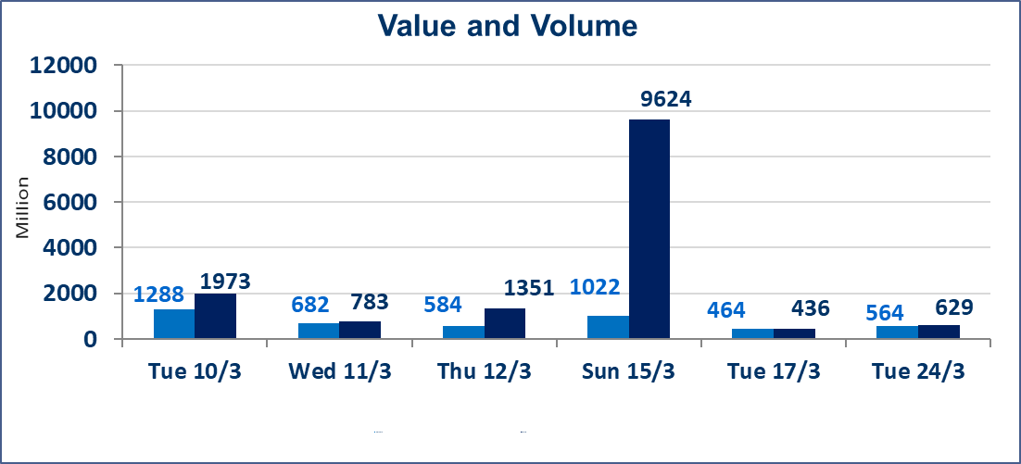
المؤشر60 ISX اليوم | 978.93 |  | نقطة |  |  | المؤشر15 ISX اليوم | 1232.08 | نقطة
المؤشر 60 ISX السابق | 984.50 |  | نقطة |  |  | المؤشر 15 ISX السابق | 1234.88 | نقطة
نسبة التغير | -0.57 |  | % |  |  | نسبة التغير | -0.23 | %
عدد النقاط | -5.57 |  | نقطة |  |  | عدد النقاط | -2.80 | نقطة

الشركات المدرجة | 104 | OTC | 14 | 118 |  | الشركات غير المتداولة المدرجة | 40 | OTC | 12 | 52
الشركات المتداولة | 49 | OTC | 2 | 51 |  | الشركات المرتفعة |  |  | 9
شركات الهيئة العامة |  |  |  | 5 |  | الشركات المنخفضة |  |  | 15
الموقوفة بقرار من هيأة الأوراق المالية |  |  |  | 10
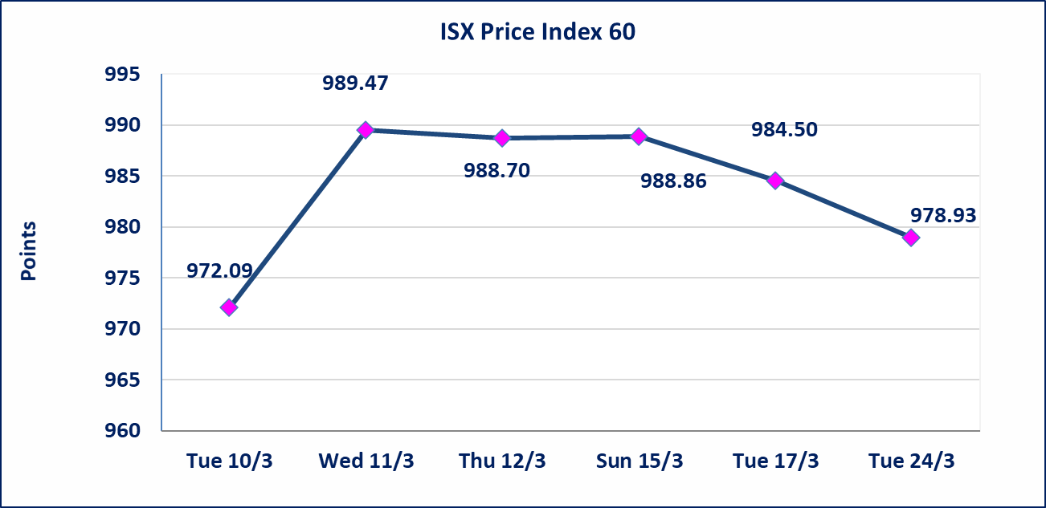
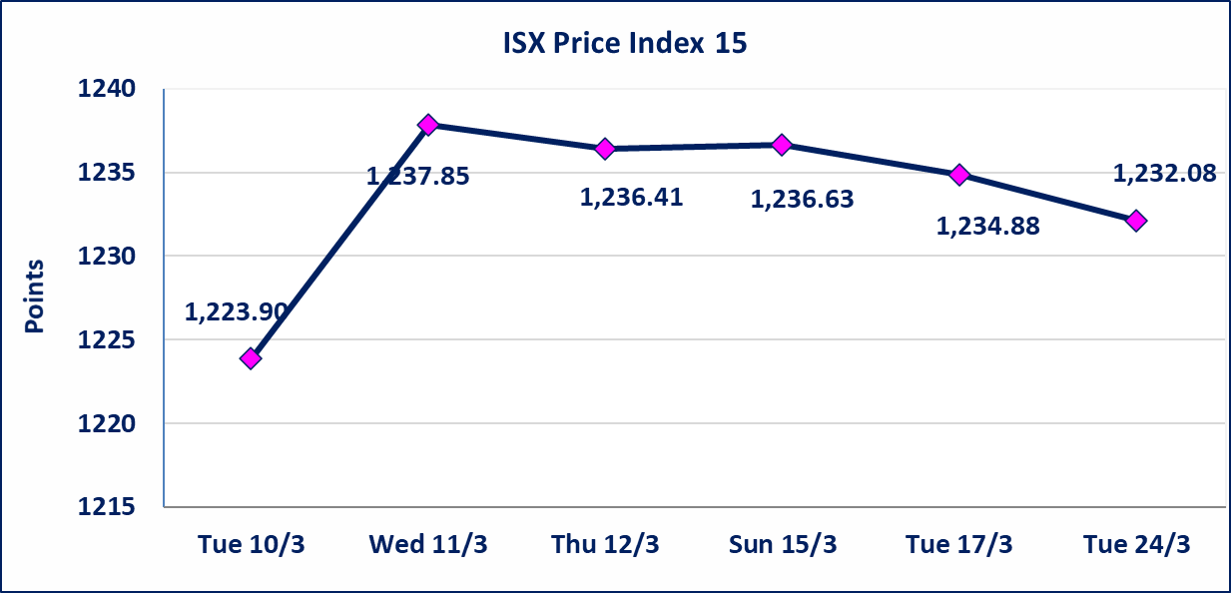

الحد الأعلى والادنى للتغير في السعر | نسبة التغير في كافة المنصات (5%) إرتفاعاً وإنخفاضاً من سعر الاغلاق السابق.
Web site : www.isx-iq.net E-mail : info-isx@isx-iq.net |  |  |  |  | 07834000034 - 07711211522 : ص . ب :3607 العلوية الهاتف |  |  |  |  |  | بغداد /الكرادة/ قرب المسرح الوطني /مجاور مصرف الخليج التجاري

نسبة التغير
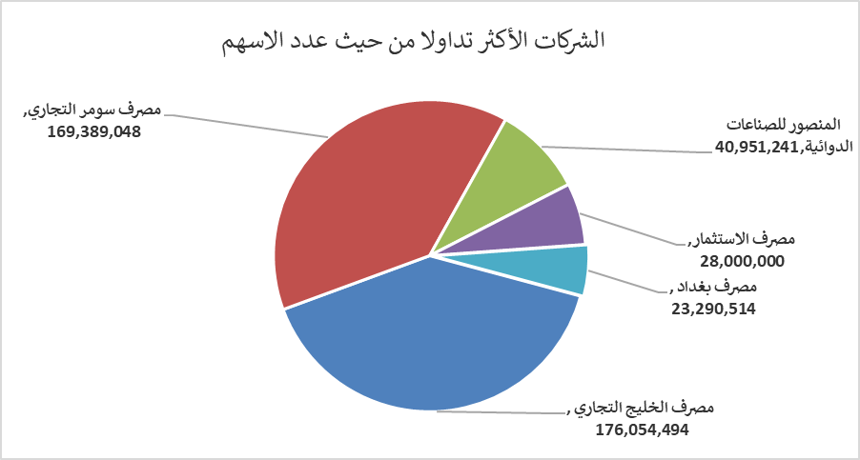
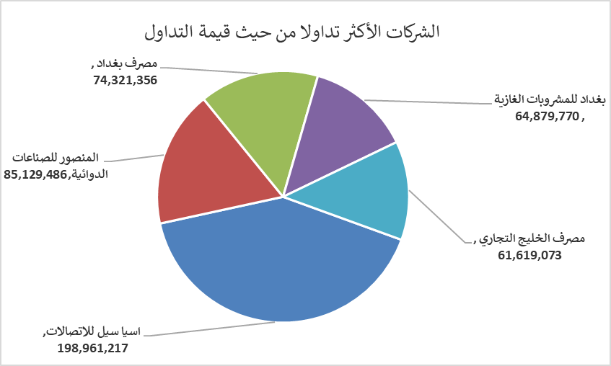
الشركات الأكثر ارتفاعاً وانخفاضاً

نسبة التغير لاسعار الاغلاق الاكثر ارتفاعاً |  |  |  | نسبة التغير لاسعار الاغلاق الاكثر انخفاضاً
اسم الشركة | اغلاق | التغير(%) | الاسهم المتداولة | اسم الشركة | اغلاق | التغير (%) | الاسهم المتداولة
مصرف الموصل للاستثمار | 0.140 | 7.69 | 25,000 | العراقية لانتاج وتسويق اللحوم | 4.370 | -4.79 | 382,482
الحمراء للتامين | 5.090 | 4.95 | 15,000 | العراقية لصناعات الكارتون | 2.630 | -4.71 | 927,413
فندق أشور | 30.850 | 4.93 | 1,000 | المواد الانشائية الحديثة | 1.300 | -4.41 | 500,000
البادية للنقل العام | 0.870 | 4.82 | 150,000 | مصرف اشور الدولي | 0.230 | -4.17 | 3,850,000
الخاتم للاتصالات | 3.650 | 4.58 | 189,859 | بابل للانتاج الحيواني والنباتي | 6.840 | -3.66 | 5,000

الشركات الاكثر نشاطا حسب الاسهم المتداولة (حجم التداول) |  |  |  | الشركات الاكثر نشاطا حسب القيمة المتداولة
اسم الشركة | اغلاق | التغير(%) | الاسهم المتداولة | اسم الشركة | اغلاق | التغير (%) | القيمة المتداولة
مصرف الخليج التجاري | 0.350 | 0.00 | 176,054,494 | اسيا سيل للاتصالات | 14.800 | -0.34 | 198,961,217
مصرف سومر التجاري | 0.160 | 0.00 | 169,389,048 | المنصور للصناعات الدوائية | 2.080 | -1.42 | 85,129,486
المنصور للصناعات الدوائية | 2.080 | -1.42 | 40,951,241 | مصرف بغداد | 3.160 | -3.36 | 74,321,356
مصرف الاستثمار | 0.220 | 0.00 | 28,000,000 | بغداد للمشروبات الغازية | 5.830 | 0.87 | 64,879,770
مصرف بغداد | 3.160 | -3.36 | 23,290,514 | مصرف الخليج التجاري | 0.350 | 0.00 | 61,619,073

